Muelle Colan
SEÑALETICA | DISEÑO | MEDIDA DE SEÑAL | CANTIDAD | TIPO | UBICACIÓN
MEDIDAS PREVENTIVAS COVID 1 | 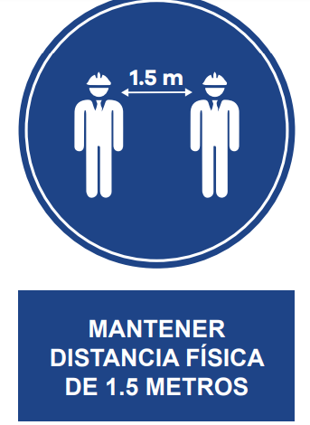 | 100 x 80 | 1 | VINIL CELTEX | Garita Principal
MEDIDAS PREVENTIVAS COVID 2 |  | 80 x 60 | 1 | VINIL CELTEX | Oficina muelle
USO DE LA MASCARILLA |  | 45 x 30 | 3 | VINIL CELTEX | Comedor Baños Hombres Baños Mujeres
DISTANCIAMIENTO FÍSICO |  | 45 x 30 | 5 | VINIL CELTEX | Comedor Oficina Oficina Muelles Baños Hombres Baños Mujeres
USO DE ALCOHOL EN GEL |  | 20 x 30 | 6 | VINIL CELTEX | Area de desinfeccion Oficina Oficina de Muelle Garita Vestuarios Comedor
LAVADO DE MANOS |  | 20 x 30 | 4 | VINIL CELTEX | Baños Hombres Baños Mujeres Area de desinfeccion Comedor
ATENCION RIESGO ELECTRICO - FOTOLUMINISCENSE |  | 20 x 30 | 6 | VINIL CELTEX | Comedor Baños Hombres Oficina adm. Grupo Electrogeno Tablero Muelle Tablero Tanque pequeño
ATENCION RIESGO ELECTRICO - FOTOLUMINISCENSE |  | 45 x 30 | 3 | VINIL CELTEX | Tablero General Tablero Tablero Tanque Grande Grupo Electrogeno
ATENCION PELIGRO DE CAIDA - FOTOLUMINISCENSE |  | 45 x 30 | 2 | VINIL CELTEX | Tanque de agua Cabezo de Muelle
ATENCION PELIGRO DE OBSTACULOS - FOTOLUMINISCENSE |  | 20 x 30 | 1 | VINIL CELTEX | Plataforma de Muelle
PISO RESBALOSO - FOTOLUMINISCENSE |  | 45 x 30 | 3 | VINIL CELTEX | Cabezo de Muelle
VELOCIDAD MAXIMA |  | 30X45 | 1 | VINIL CELTEX | Garita 2
USO OBLIGATORIO DE CASCO |  | 20 x 30 | 2 | VINIL CELTEX | Plataforma de Muelle Fuera de Oficinas de Produce
PROHIBIDO FUMAR |  | 45 x 30 | 2 | VINIL CELTEX | Tanque de Disel Sutidor Muelle
PROHIBIDO CORRER |  | 20 x 30 | 3 | VINIL CELTEX | Plataforma de Muelle Oficina Muelle Exteriores
ARENA FOTOLUMINISCENSE |  | 45 x 30 | 2 | VINIL CELTEX | Tanque Disel Surtidor de Petroleo Muelle
PROHIBIDO EL INGRESO |  | 20 x 30 | 2 | VINIL CELTEX | Almacen Oficina muelle
AFORO |  | 45 x 30 | 6 | VINIL CELTEX
DIAGRAMA FLUJO CASOS COVID | 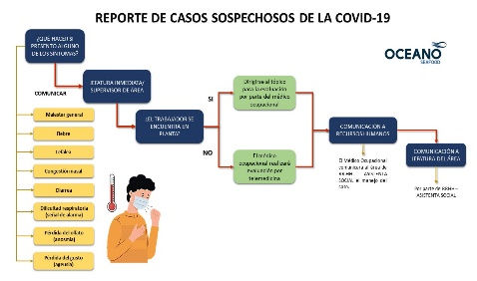 | 50 X 70 | 1 | VINIL CELTEX | Fuera de Oficinas 1er piso
SALIDA ESCALERAS FOTOLUMINISCENTE |  | 20 x 30 | 2 | VINIL CELTEX | Oficina muelle Oficina admn.
SALIDA ESCALERAS FOTOLUMINISCENTE |  | 20 x 30 | 2 | VINIL CELTEX | Oficina muelle Oficina admn.
SALIDA HACIA LA IZQUIERDA (FOTOLUMINISCENTE) |  | 30 X 45 | 4 | VINIL CELTEX | Puente de Muelle Oficinas
SALIDA HACIA LA DERECHA (FOTOLUMINISCENTE) |  | 30 X 45 | 4 | VINIL CELTEX | Puente de Muelle Oficinas
ZONA SEGURA EN CASO DE SISMOS (FOTOLUMINISCENTE) |  | 30 X 45 | 4 | VINIL CELTEX | Estructuras de Oficina
USO OBLIGATORIO DE EQUIPOS DE PROTECCION PERSONAL
USO OBLIGATORIO DE E.P.P |  | 60 X 90 | 2 | VINIL CELTEX | Garita Principal Ingreso a puente de Muelle
EXTINTOR - FOTOLUMINISCENSE |  | 30 X 45 | 6 | VINIL CELTEX
SALIDA - FOTOLUMINISCENTE |  | 40 X 60 | 4 | VINIL CELTEX
ALMACENAMIENTO RESIDUOS BIOCONTAMINADOS - TACHO ROJO |  | 45 x 30 | 2 | VINIL CELTEX | Puntos de acopios
LETRERO PERSONALIZADO |  | 60 X 40 | 1 | VINIL CELTEX | Tanque Disel
LETRERO PERSONALIZADO |  | 45 x 30 | 1 | VINIL CELTEX | Oficina 1er piso
CONOCE LA MASCARILLA |  | 45 x 30 | 3 | VINIL CELTEX | Muelle Oficina Garita
NO USES ESTA SILLA |  | 20 X 20 | 6 | STICKER | Comedor
STICKER |  | 1 X 1.5 CM | 1 millar | STICKER
MANTENGA SU DISTANCIA |  | 30 X 30 | 3 | STICKER | Garita Principal
SEGURIDAD DEL SITIO |  | 1.00 X 1.70 MTS | 1 | VINIL CELTEX | Garita principal
POLITICA DEL SISTEMA DE GESTION | 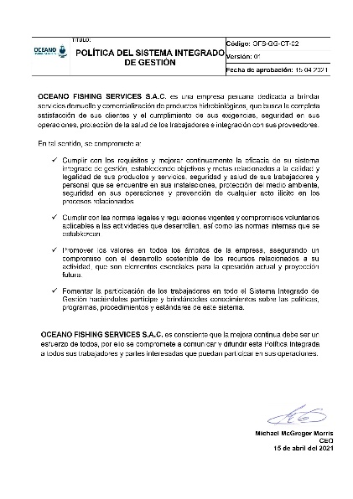 | 170 X 100 | 1 | VINIL CELTEX | 1er piso Oicina Admn.
POLITICA DEL SISTEMA DE GESTION |  | 100 X 70 | 1 | VINIL CELTEX

 |  |  |  |  | #REF!

